상품제안서
애니존 3WAY 고속충전 데이터케이블 1.2M | 상품코드: S26964

 |  |  |  |  |  |  | 02-713-8555 | www.synergygift.co.kr
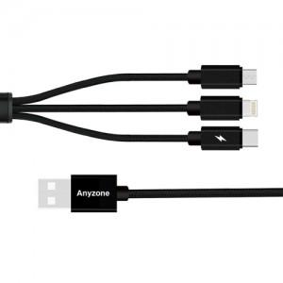

【상세/제작정보】 | <p>제품색상 : 블랙</p><p>인쇄가능사이즈 : 10x20mm</p>

【인쇄/포장옵션】 | 실크, 레이저 / 포장지포장

【공급단가】 | 수량 | 100~ | 300~ | 500~ | 1,000~ | 3,000~
*VAT별도 | 단가 | 2,600원 | 2,560원 | 2,500원 | 2,400원 | 2,300원

【상품 URL】 | https://www.synergygift.co.kr:443/src/goods_detail.php?gdno=26964

